якісна оц ОЗ
 | Показник оцінки | 2021 | 2022 | 2023
1 | Коефіцієнт зносу ОЗ | 0.54636057237 | 0.54702926253 | 0.56815310872
2 | Коефіцієнт придатності ОЗ | 0.45363942763 | 0.45297073747 | 0.43184689128
3 | Коефіцієнт оновлення ОЗ | Дані про оновлення та вибуття ОЗ відсутні
4 | Коефіцієнт вибуття ОЗ
5 | Індекс постійного активу | 0.62995600274 | 0.57609058923 | 0.46078308947
6 | Фондовіддача | 2.5189150511 | 2.6683312403 | 3.2730675961
7 | Фондорентабельність | 0.68867543225 | 0.71826590751 | 0.81885501455
 |  | 0.68867543225 | 0.71826590751 | 0.81885501455 |  | 2021 | 2022 | 2023
 |  |  |  |  | ПВ ОЗ на п | 1,620,599 | 1,870,404 | 2,062,535
 |  |  |  |  | ПВ ОЗ на к | 1,870,404 | 2,062,535 | 2,195,982
 |  |  |  |  | Знос ОЗ на к | 1,021,915 | 1,128,267 | 1,247,654

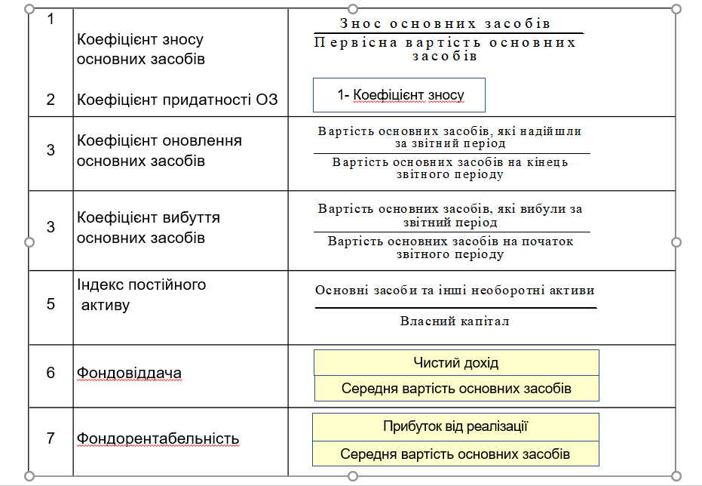
 |  |  |  |  | ОЗ | 848489 | 934268 | 948328
 |  |  |  |  | Інші НА
 |  |  |  |  | ВК | 1,346,902 | 1,621,738 | 2,058,079
 |  |  |  |  | ЧД | 4,396,770 | 5,247,192 | 6,969,207
 |  |  |  |  | Прибуток | 1,202,084 | 1,412,448 | 1,743,554
 |  |  |  |  | сер в. ОЗ | 1745501.5 | 1966469.5 | 2129258.5

ефективн використ ОЗ
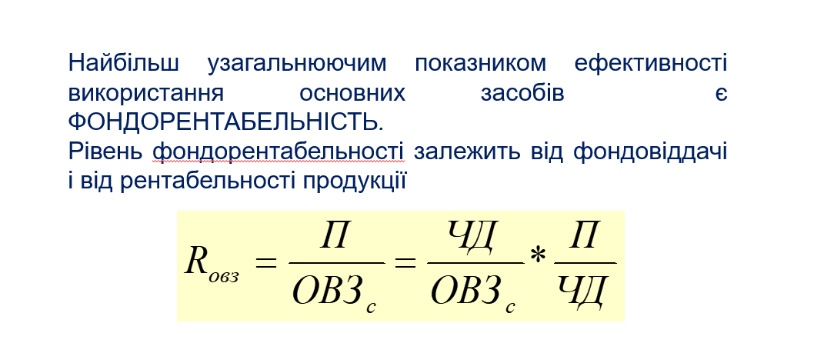
 | 2021 | 2022 | 2023
Фондорентабельність (Rовз) | 68.87% | 71.83% | 81.89%
 | 68.87% | 71.83% | 81.89%

ефективн ОА
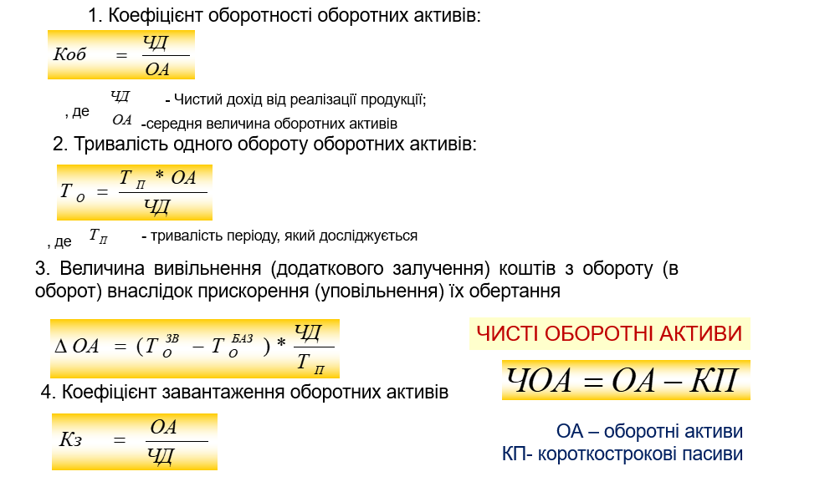
 | Показник | 2021 | 2022 | 2023
1 | Коефіцієнт оборотності ОА | 1.3896 | 1.5426 | 1.8599
2 | Тривалість одного обороту ОА | 275.79 | 235.66 | 209.84
3 | Величина вивільнення (додаткового залучення) коштів з обороту (в оборот) внаслідок прискорення (уповільнення) їх обертання | 1,244,303.05 | -584,902.30 | -499,901.05
4 | Коефіцієнт завантаження ОА | 0.7661 | 0.6546 | 0.5829
5 | ЧОА | 2,792,564 | 2,639,911 | 3,210,384

 |  |  |  |  | 2021 | 2022 | 2023
 |  |  |  | ЧД | 4,396,770 | 5,247,192 | 6,969,207
 |  |  |  | ОА | 3,368,288 | 3,434,879 | 4,062,231
 |  |  |  | Тп | 360 | 360 | 360
 |  |  |  | То зв | 275.79 | 235.66 | 209.84
 |  |  |  | То баз | 173.91 | 275.79 | 235.66
 |  |  |  | КП | 575,724 | 794,968 | 851,847
 |  |  |  | ОА сер | 3164120.5 | 3401583.5 | 3747120.5

аналіз запасів
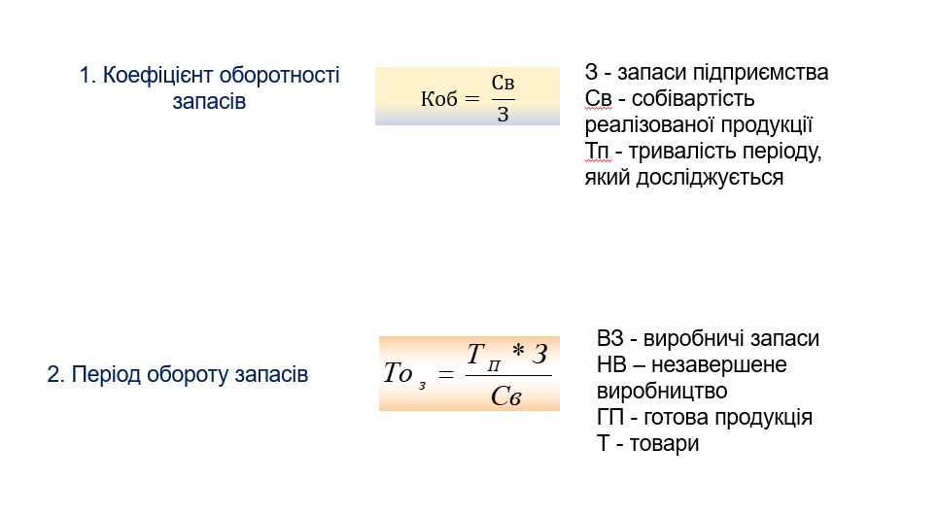
№ | Показник | 2021 | 2022 | 2023
1 | Коефіцієнт оборотності запасів | 2.3089 | 1.6022 | 2.2904
2 | Період обороту запасів | 155.92 | 224.69 | 157.18
3 | Коефіцієнт накопичення | 1.6907 | 1.6993 | 1.5757

 |  |  |  |  |  | 2021 | 2022 | 2023
 |  |  |  |  | запаси | 676,194 | 1,036,078 | 974,022
 |  |  |  |  | Св | 1,561,248 | 1,660,009 | 2,230,865
 |  |  |  |  | Тп | 360 | 360 | 360
 |  |  |  |  | ВЗ | 396,467 | 641,405 | 576,987
 |  |  |  |  | НВ | 28,415 | 10,846 | 18,880
 |  |  |  |  | ГП | 231,221 | 353,972 | 327,436
 |  |  |  |  | Т | 20,091 | 29,855 | 50,719

аналіз ДЗ
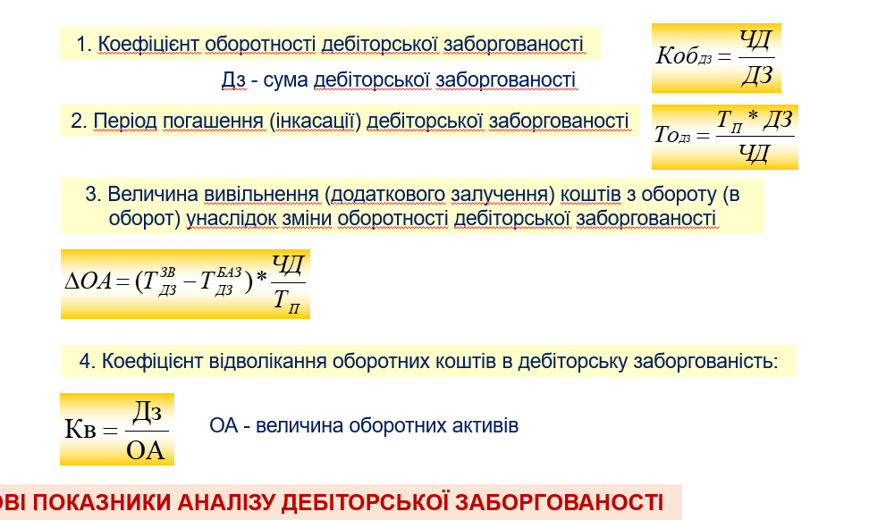
№ | Показник | 2021 | 2022 | 2023
1 | Коефіцієнт оборотності ДЗ | 1.7801 | 2.3002 | 2.4153
2 | Період погашення (інкасації) ДЗ | 202.23 | 156.50 | 149.05
3 | Величина вивільнення (додаткового залучення) коштів з обороту (в оборот) внаслідок зміни оборотності ДЗ | 1,543,282.44 | -666,517.19 | -144,300.84
4 | Коефіцієнт відволікання оборотних коштів у ДЗ | 0.7333 | 0.6641 | 0.7103

 |  |  |  |  |  | 2021 | 2022 | 2023
 |  |  |  |  | ЧД | 4,396,770 | 5,247,192 | 6,969,207
 |  |  |  |  | ОА | 3,368,288 | 3,434,879 | 4,062,231
 |  |  |  |  | Тп | 360 | 360 | 360
 |  |  |  |  | ДЗ | 2469925 | 2281140 | 2885460

 |  |  |  |  | То зв | 202.23 | 156.50 | 149.05
 |  |  |  |  | То баз | 75.87 | 202.23 | 156.50

ефективн викорис А
НАЗВА ПОКАЗНИКА | ФОРМУЛА | АЛГОРИТМ |  |  |  |  |  | № | Термін обороту
Коефіцієнт оборотності активів (трансформації капіталу, ресурсовіддача) | Чистий дохід | Ряд. 2000 ф.№2 | № | Показник | 2021 | 2022 | 2023 |  | 2021 | 2022 | 2023
 | Середній підсумок балансу | (ряд.1300ф.1 гр.3+ ряд.1300 гр.4 ф.№1) / 2 | 1 | Коефіцієнт оборотності активів (трансформації капіталу, ресурсовіддача) | 1.0979 | 1.0011 | 1.1463 | 1 | 327.91 | 359.61 | 314.05
Коефіцієнт оборотності оборотних активів | Чистий дохід | Ряд. 2000 ф.№2 | 2 | Коефіцієнт оборотності оборотних активів | 1.3896 | 1.5426 | 1.8599 | 2 | 259.07 | 233.38 | 193.56
 | Середні оборотні активи | (1195гр.3 ф.№1 + 1195 гр.4 ф.№1) / 2 | 3 | Коефіцієнт оборотності матеріально-виробничих запасів | 2.4944 | 1.9390 | 2.2197 | 3 | 144.32 | 185.67 | 162.19
Коефіцієнт оборотності матеріально-виробничих запасів | Собівартість | Ряд. 2050 ф.№2 | 4 | Коефіцієнт оборотності основних засобів (фондовіддача) | 2.5189 | 2.6683 | 3.2731 | 4 | 142.92 | 134.92 | 109.99
 | Середні виробничі запаси | (ряд.1100+1110,1170 ф.1 гр. 3+ ряд. 1100+1110+ 1170 гр.4 ф.№1) / 2 | 5 | Коефіцієнт рентабельності активів (всього капіталу) | 0.0025 | 0.1057 | 0.2291
Коефіцієнт оборотності основних засобів (фондовіддача) | Чистий дохід | Ряд. 2000 ф.№2
 | Середня вартість основних засобів | (ряд. 1011гр. 3+ ряд.1011 гр.4 ф.№1) / 2 |  |  |  | 360
Коефіцієнт рентабельності активів (всього капіталу) | Чистий прибуток | Ряд.2350або 2355 ф.№2
 | Середня величина активів | (ряд.1300ф.№1гр.3 + ряд.300 ф.№1гр.4) / 2 |  |  | 2021 | 2022 | 2023
 | (валюти балансу) |  |  | ЧД | 4,396,770 | 5,247,192 | 6,969,207
 |  |  |  | Середня валюта балансу | 4004877.5 | 5241492 | 6079598.5
Термін обороту … (в днях) = кількість днів у звітному періоді / Коефіцієнт оборотності…
 |  |  |  | Середні ОА | 3164120.5 | 3401583.5 | 3747120.5
 |  |  |  | Собівартість | 1,561,248 | 1,660,009 | 2,230,865
 |  |  |  | Середні Вир Зап | 625893.5 | 856136 | 1005050
 |  |  |  | Середня вартість ОЗ | 1745501.5 | 1966469.5 | 2129258.5
 |  |  |  | ЧП | 10,114 | 553,814 | 1,392,883

ЗОЛОТІ ПРАВИЛА
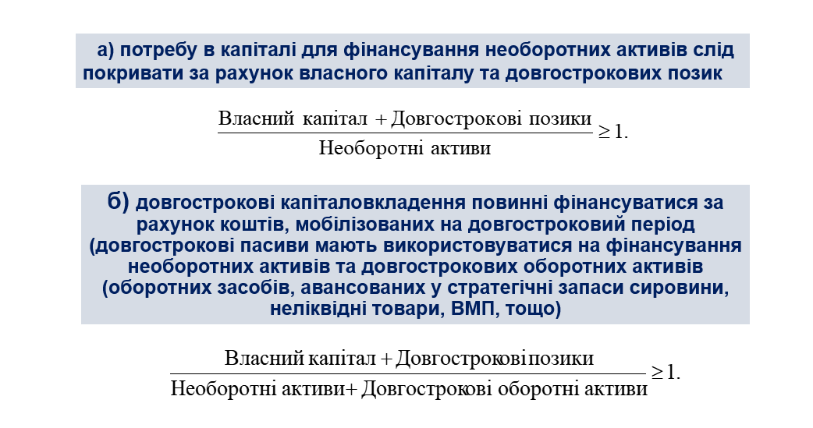
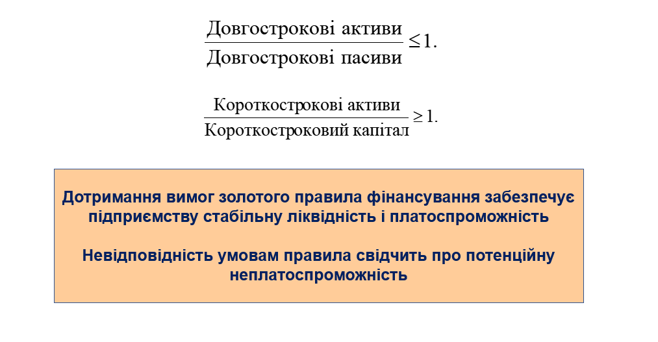
Золоте правило фінансування

на початок року |  |  | на кінець року
0.2804 | < | 1 | 0.1934 | < | 1 | 1095/(1595+1495)
2.5856 | > | 1 | 3.0603 | > | 1 | 1195/1695

Золоте правило балансу

на початок року |  |  | на кінець року
3.5664 | > | 1 | 5.1711 | > | 1 | (1595+1495)/1095
2.4630 | > | 1 | 2.6052 | > | 1

швидкість перетворення та погаш
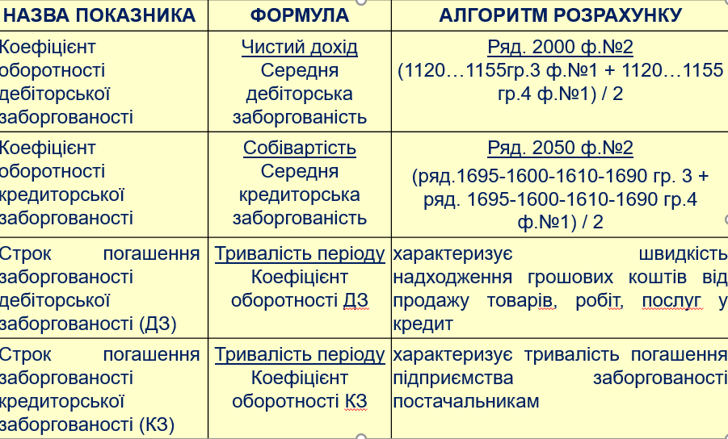
Показник | 2021 | 2022 | 2023
Коефіцієнт оборотності дебіторської заборгованості | 3.5602 | 2.2088 | 2.6978
Коефіцієнт оборотності кредиторської заборгованості | 4.2146 | 3.6918 | 3.7653
Строк погашення заборгованості дебіторської заборгованості (ДЗ) | 102.52 | 165.24 | 135.30
Строк погашення заборгованості кредиторської заборгованості (КЗ) | 86.60 | 98.87 | 96.94

 |  | 2020 | 2021 | 2022 | 2023
 | КЗ | 290873 | 450009 | 449279 | 735678
 | ср КЗ |  | 370441 | 449644 | 592478.5

ліквід активів
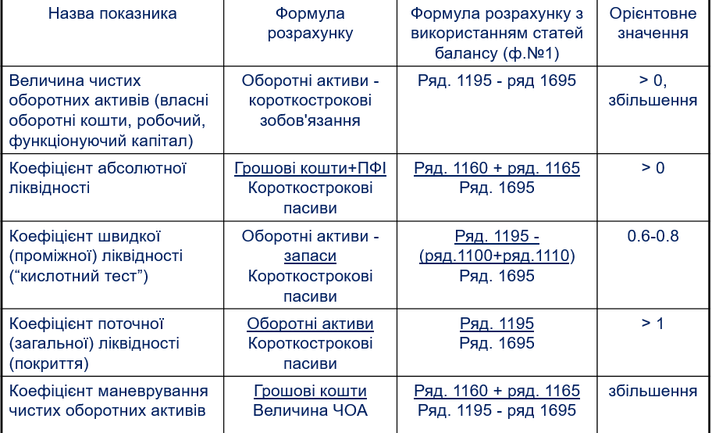

Назва показника | 2021 | 2022 | 2023
Величина чистих оборотних активів (власні оборотні кошти, робочий, функціонуючий капітал) | 2792564 | 2639911 | 3210384 | >0, збільшення
Коефіцієнт абсолютної ліквідності | 0.3774 | 0.1393 | 0.2264 | >0
Коефіцієнт швидкої (проміжної) ліквідності (“кислотний тест”) | 4.6760 | 3.0175 | 3.6253
Коефіцієнт поточної (загальної) ліквідності (покриття) | 5.8505 | 4.3208 | 4.7687 | >1
Коефіцієнт маневрування чистих оборотних активів | 0.0778 | 0.0419 | 0.0601

коеф рент
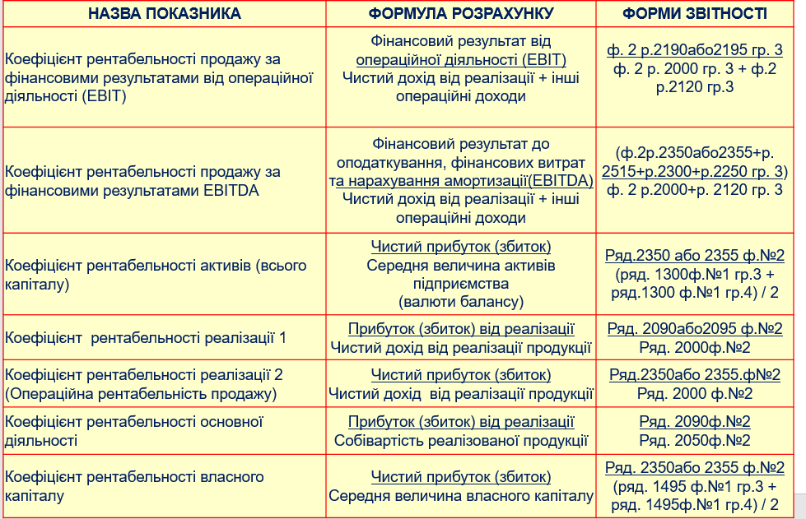
Показник | 2021 | 2022 | 2023
Коефіцієнт рентабельності продажу за фінансовими результатами від операційної діяльності (EBIT) | 0.2719 | 0.2663 | 0.2480
Коефіцієнт рентабельності продажу за фінансовими результатами EBITDA | 0.0477 | 0.1562 | 0.2403
Коефіцієнт рентабельності активів (всього капіталу) | 0.0022 | 0.1068 | 0.2291
Коефіцієнт рентабельності реалізації 1 | 0.6449 | 0.6836 | 0.6799
Коефіцієнт рентабельності реалізації 2 (Операційна рентабельність продажу) | 0.0023 | 0.1055 | 0.1999
Коефіцієнт рентабельності основної діяльності | 1.8162 | 2.1609 | 2.1240
Коефіцієнт рентабельності власного капіталу | 0.0039 | 0.1902 | 0.3541

 | 2020 | 2021 | 2022 | 2023
EBIT |  | 1,202,084 | 1,412,448 | 1,743,554 | 2190
ЧД |  | 4,396,770 | 5,247,192 | 6,969,207 | 2000
інші доходи |  | 23,674 | 56,058 | 60,426 | 2120
ЧП |  | 10114 | 553,814 | 1,392,883 | 2350
Собіварт |  | 1,561,248 | 1660009 | 2230865 | 2050
 |  | 139,388 | 199,010 | 354,035 | 2515
 |  | -183,711 | -227,966 | -273,879 | 2300
 |  | 245,118 | 303,732 | 216,081 | 2250
Валюта балансу | 4,306,855 | 4882596 | 5492958 | 6669108

 |  | 2,835,522 | 3,587,183 | 4,738,342 | 2090
 |  | 10,114 | 553,814 | 1,392,883 | 2350
 |  | 2,835,522 | 3,587,183 | 4,738,342 | 2090
ВК | 2,573,372 | 2,583,486 | 3,239,124 | 4,628,124

фін стійкість
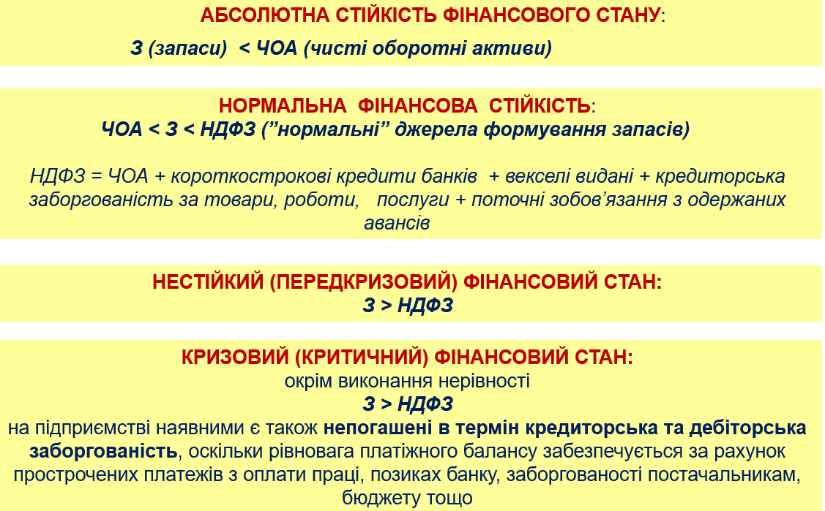
ПОКАЗНИКИ | 2021-12-31 | 2022-12-31 | 2023-12-31
ЧОА | 2792564 | 2639911 | 3210384
Запаси | 676194 | 1036078 | 974022
НДФЗ | 3025385 | 2788046 | 3394439
ТИП ФІНАНСОВОЇ СТІЙКОСТІ | абсолютна | абсолютна | абсолютна

